工事費内訳書（土木・上下水）
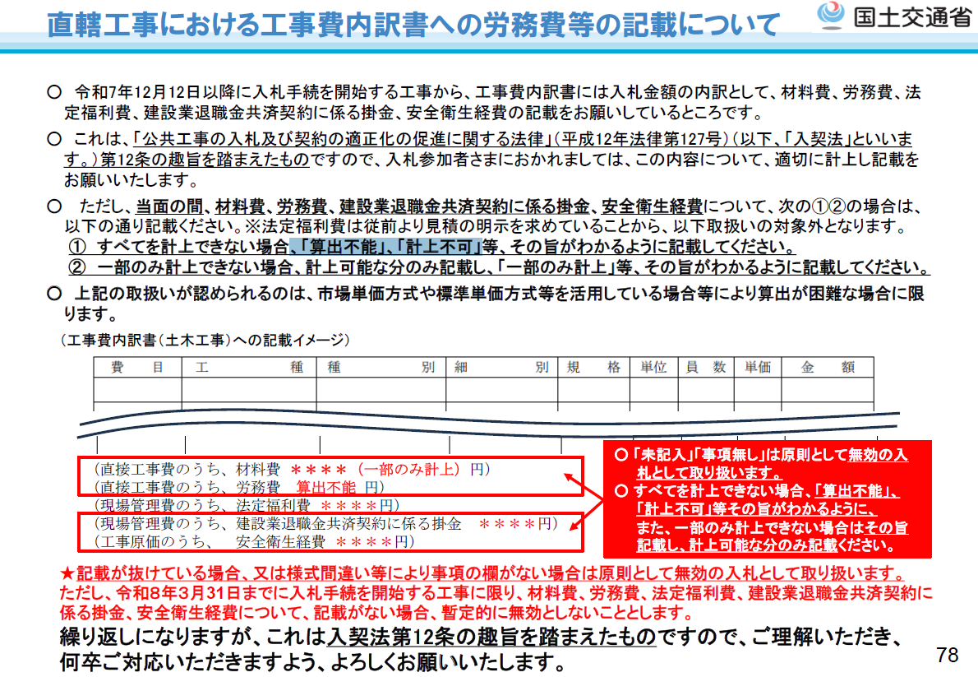
工 事 費 内 訳 書

工事名

工種等 |  |  | 金額（円）
道路改良 |  | Ａ
 |  | ａ
 |  | ｂ
 |  | ｃ
 |  | ｄ
直接工事費 |  | Ａ（ａ＋ｂ＋ｃ＋ｄ）
 | うち材料費
 | うち労務費
共通仮設費 |  | Ｂ
現場管理費 |  | Ｃ
 | うち法定福利費の事業主負担額
 | うち建退共制度の掛金
一般管理費等 |  | Ｄ
工事価格 |  | Ａ＋Ｂ＋Ｃ＋Ｄ
 | うち安全衛生経費
注1 工事価格は消費税等を含まず，工事価格計は入札書記載金額と一致すること。
注2 共同企業体である場合には，共同企業体の名称も併せて記載すること。 |  |  |  | ※ 鷹栖町は、令和９年３月31日までに入札手続を開始する工事に限り、材料費、労務費、法定福利費、建設業退職金共済契約に
注3 工事費内訳書作成にあたっては、マイナス数字を用いないこと。 |  |  |  | 係る掛金、安全衛生経費について、記載がない場合、暫定的に無効としないこととします。

（注意） ① 直接工事費の内訳は、種別ごとに記入してください。
② この内訳書は表紙の下に添付してホチキス止めのうえ、入札書と同時に提出
願います。

